様式５チェックリスト
様式５（Ａ４判）

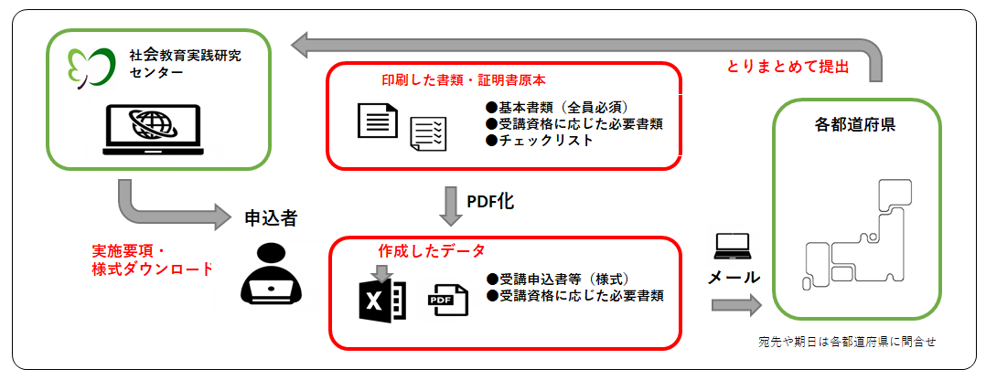
令和７年度社会教育主事講習［Ａ］申込みチェックリスト

受講資格 （数字を記入） |  |  |  | 号 | （社会教育主事講習規定第２条第○号に該当）実施要項の「受講資格」参照
希望科目 （〇をつける） |  |  | 生涯学習概論 |  |  | 社会教育経営論 |  | 生涯学習支援論 |  |  | 社会教育演習 | 0
氏 名

封入書類及び注意事項を確認し、チェックを行ってください。 |  |  |  |  |  |  | 本人用 | 都道府県用 | 社研用
受講資格・該当者 | 実施要項上の記載 | 提出書類 |  |  |  |  | チェック✓ | チェック✓ | チェック✓ | 留意事項

申込者全員 | ア | 受講申込書【様式１】 |  |  |  |  |  |  |  | 誤記はありませんか？メールアドレスは、実施要項に記載の要件を満たしていますか？
《基本書類》 |  | 写真 |  |  |  |  |  |  |  | 受講申込書に写真データを貼り付けましたか。

 | カ 推薦書【様式４】 |  |  |  |  |  |  |  |  | 都道府県・市区町村の長又は教育長からの推薦があった場合は、添付が必要です。
上記類に加え、受講資格に応じて必要な書類
受講資格１号 | イ | 卒業証明書 |  |  |  |  |  |  |  | 「卒業証書」の写しや「成績証明書」では認められません。3か月以内に入手したものが必要です。

受講資格２号 | イ | ①教員職員の普通免許状の写し |  |  |  |  |  |  |  | 教育職員の普通免許状の写しは、１種類で可。
①又は②のいずれか |  | ②教育職員免許状授与証明書

受講資格 ３号・4号・5号 | イ | 勤務証明書【様式２】 |  |  |  |  |  |  |  | 所属長の署名又は記名が必要です。勤務年数及び職務内容を具体的に記載しましたか？ 別紙が必要な場合あり。

単位修得認定申請する者 | エ | ①単位修得証明書【様式３】 |  |  |  |  |  |  |  | 【様式３】もしくは独自の単位修得証明書の原本
①又は②のいずれか |  | ②他の機関や大学が発行した「修了証書」の写し |  |  |  |  |  |  |  | 社会教育主事講習等の修了証書の写し

その他 | 「戸籍抄本」等公的機関が同一人物であることを証明するもの |  |  |  |  |  |  |  |  | 各種証明書記載氏名と現在の氏名が異なる場合は必要です。3か月以内に入手したものが必要です。

